Прогнозные индексы
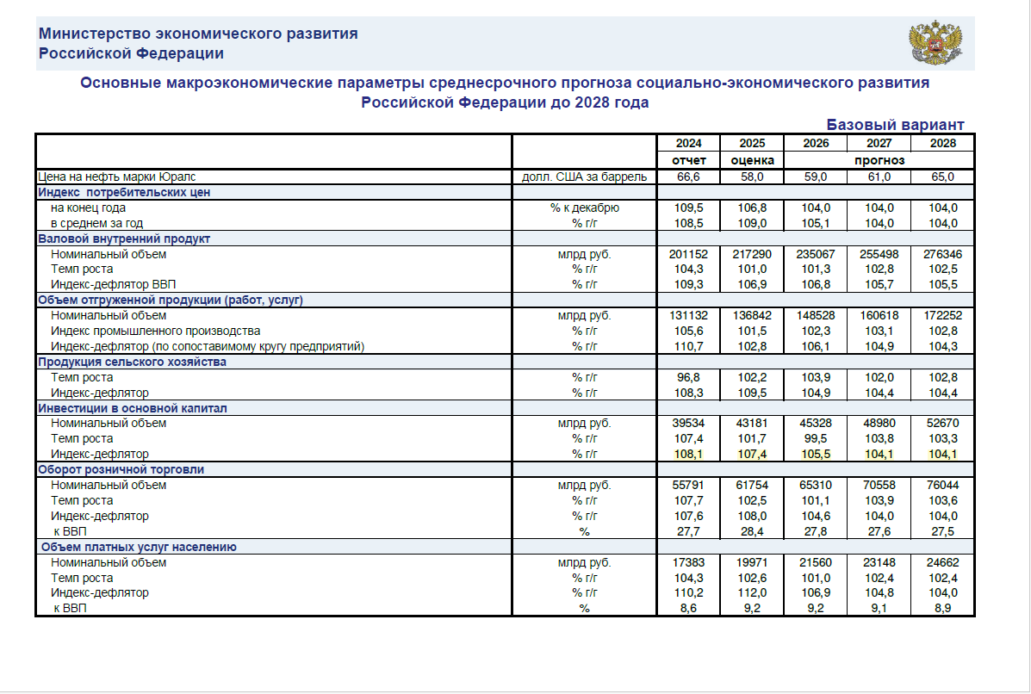

Расчет прогнозных индексов-дефляторов на период выполнения работ

1. Проектно-изыскательские работы

Дата формирования НМЦК |  |  |  | 2026-07-01
Начало работ |  |  |  | 2026-08-01 | Х
Окончание работ |  |  |  | 2026-12-19
Период от даты определения НМЦК до даты окончания работ, мес. |  |  |  | 5.7
Индекс Минэкономразвития РФ на 2026 г. (Письмо Минэкономразвития России от 30.09.2025 г. N 37099-ПК/Д03и) |  |  |  | 105.50%
ежемесячный прогнозный индекс на 2026 год |  | 105.50% | ^(1/12) | 1.0045
Индекс прогнозной инфляции | (1,0045^5,7-1)/2+1 |  |  | 1.0130

